画面遷移図
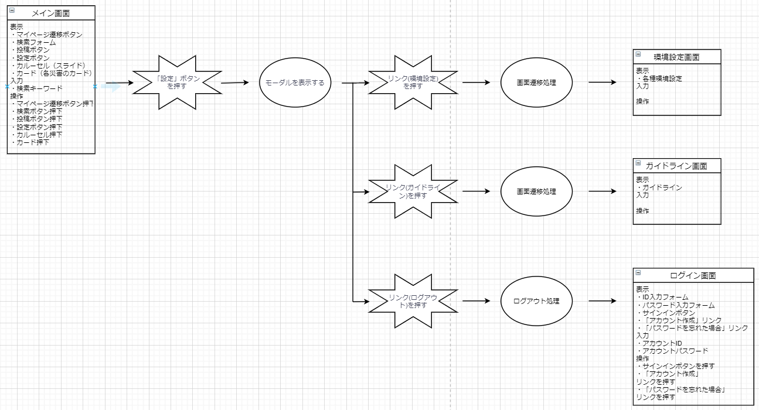
登録画面からログイン画面への遷移



ログイン画面からメイン画面への遷移

メイン画面からマイページ画面への遷移

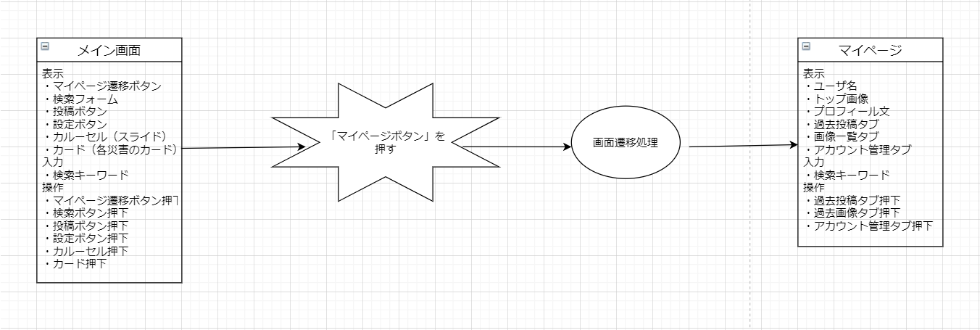

マイページ画面から災害ページへの遷移

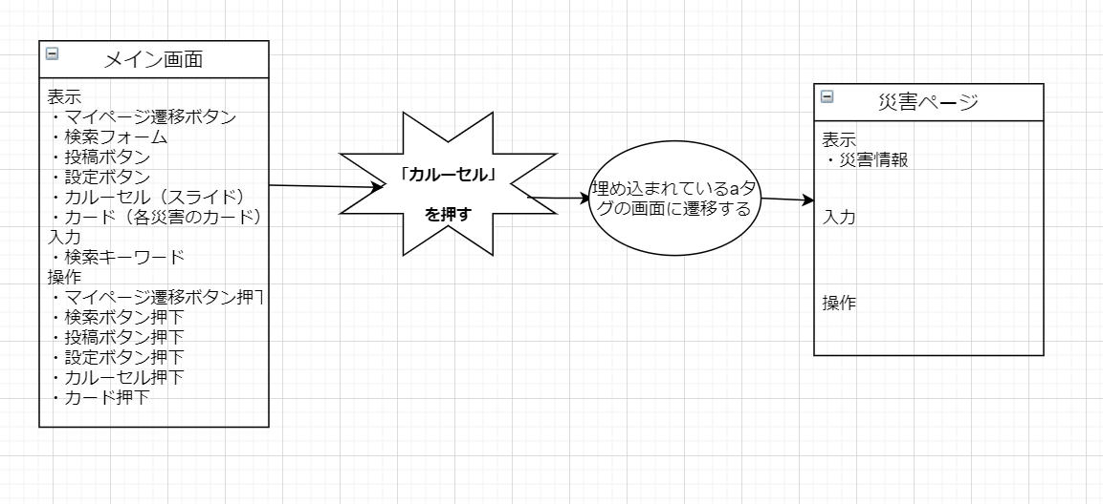

マイページから各タブ（過去投稿、過去画像、アカウント管理）への遷移

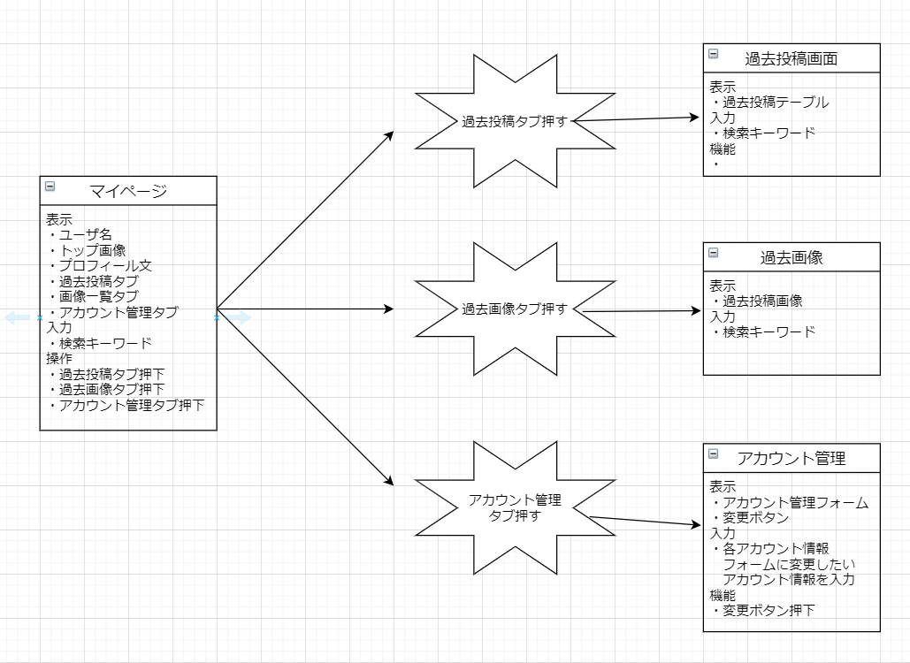

設定モーダルから各ページへの遷移

 | ※このページではメイン画面からボタンを押していますが、設定ボタンは複数のページに（メイン画面、マイページ）実装されています。

画面UI
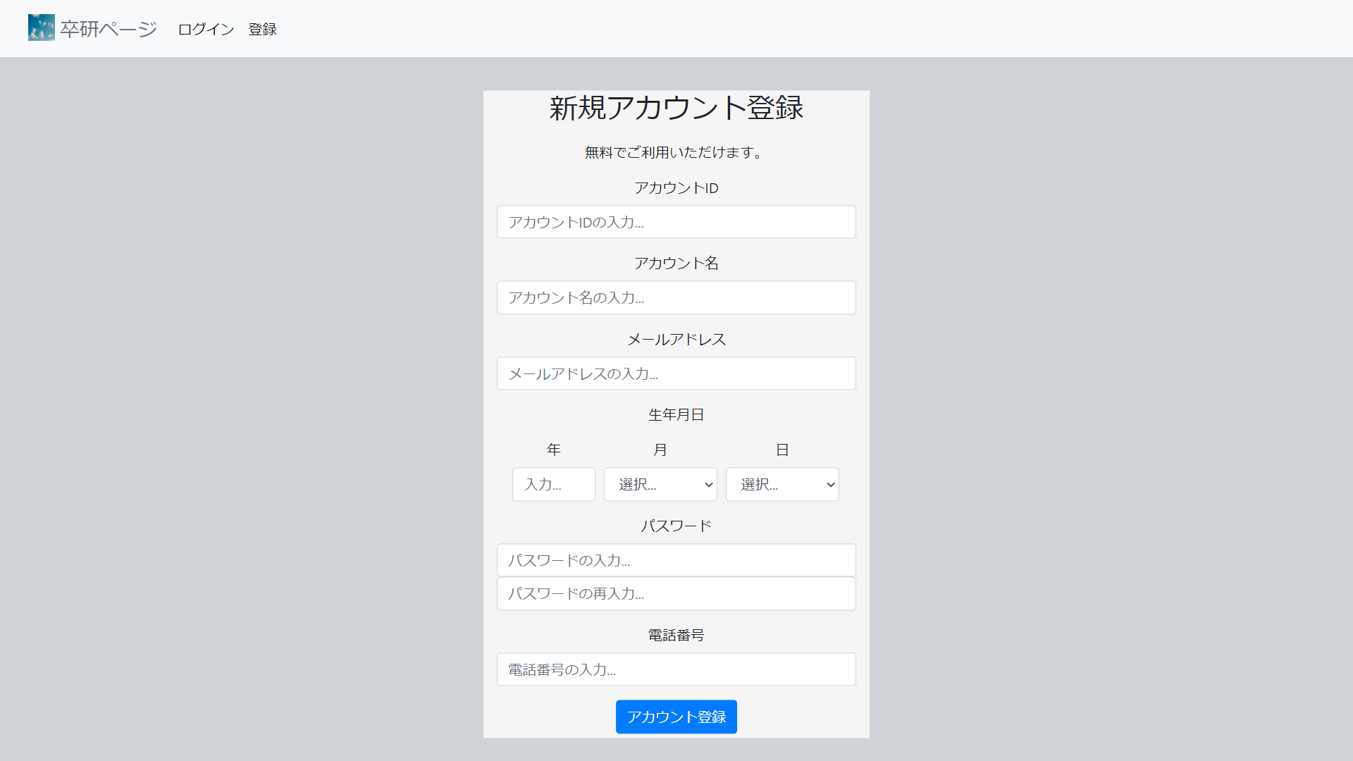

※ アカウント登録画面

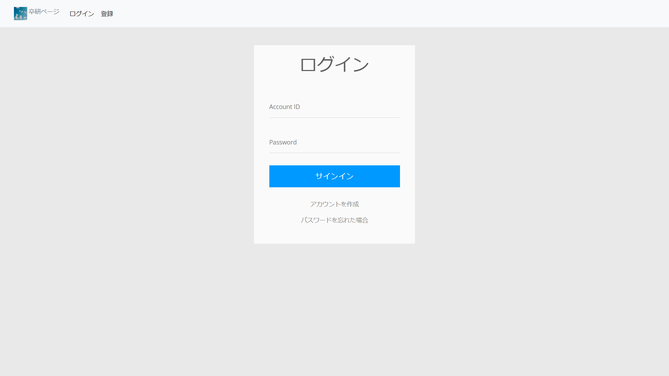

※ ログイン画面

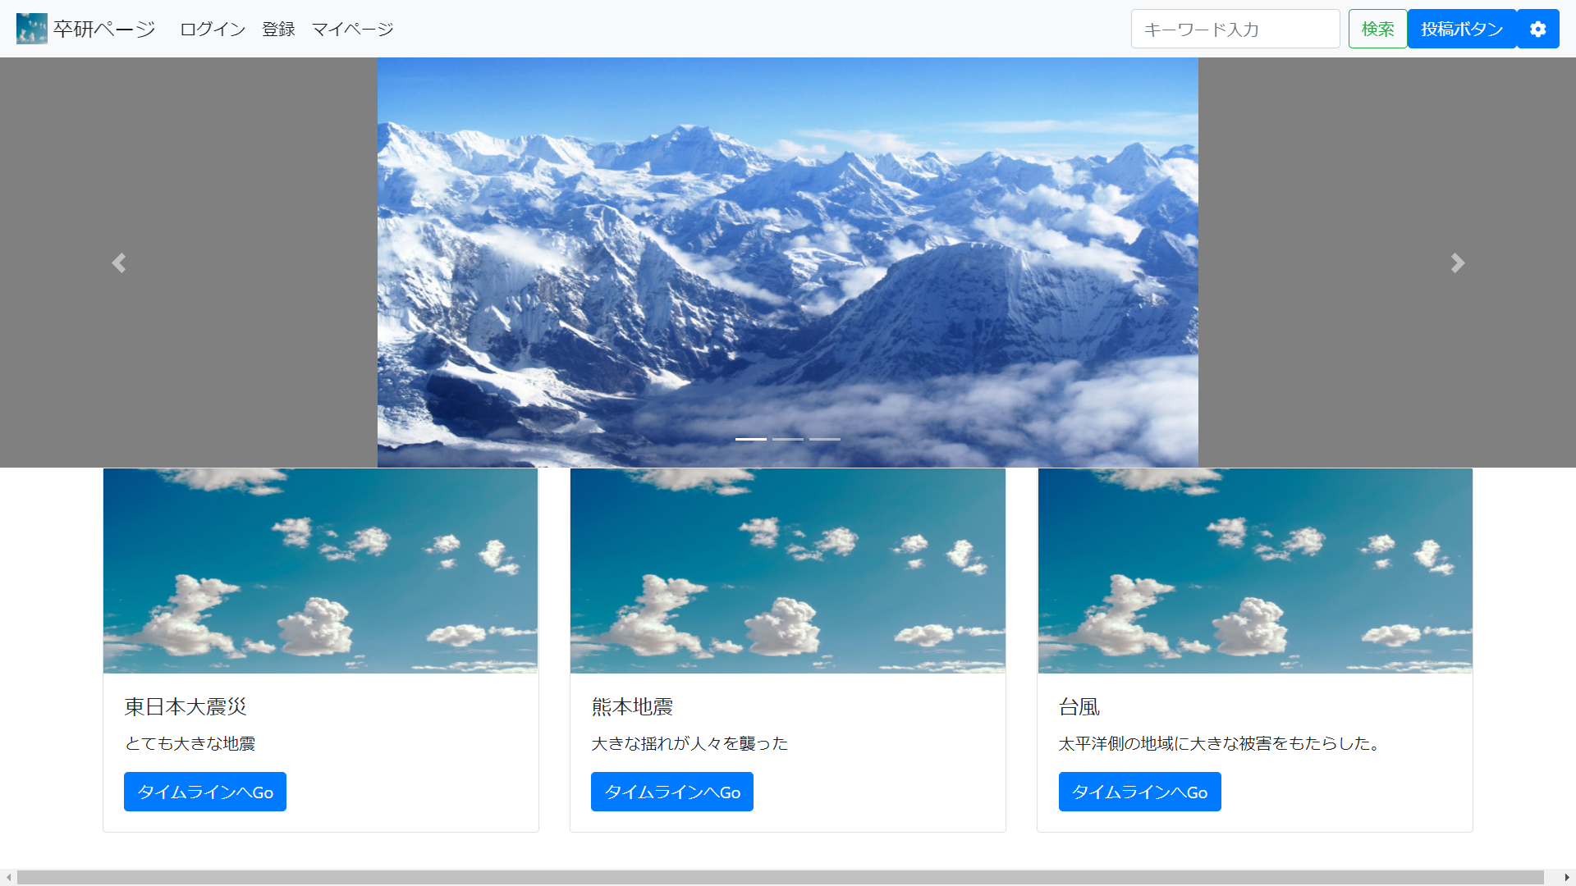

※ メイン画面

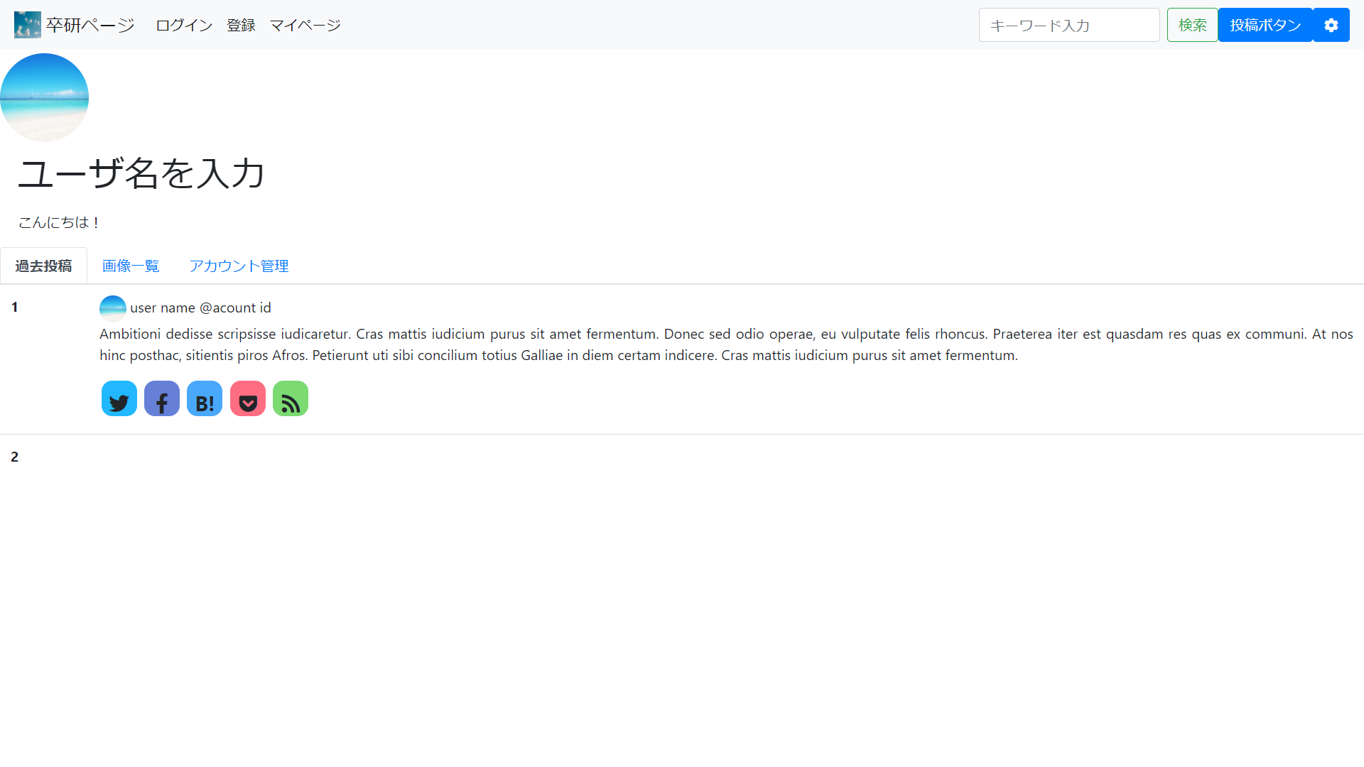

※ マイページ（過去投稿）画面

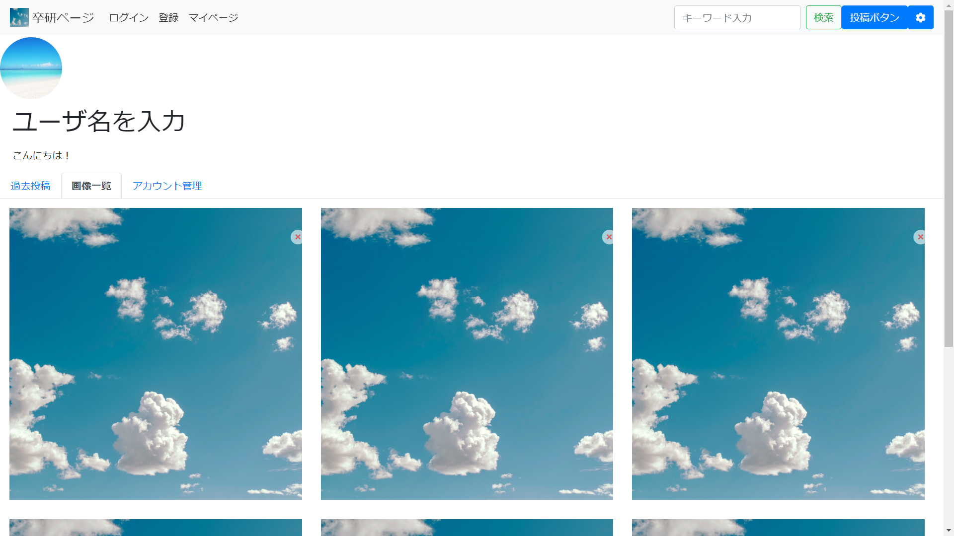

※ マイページ（過去画像）画面

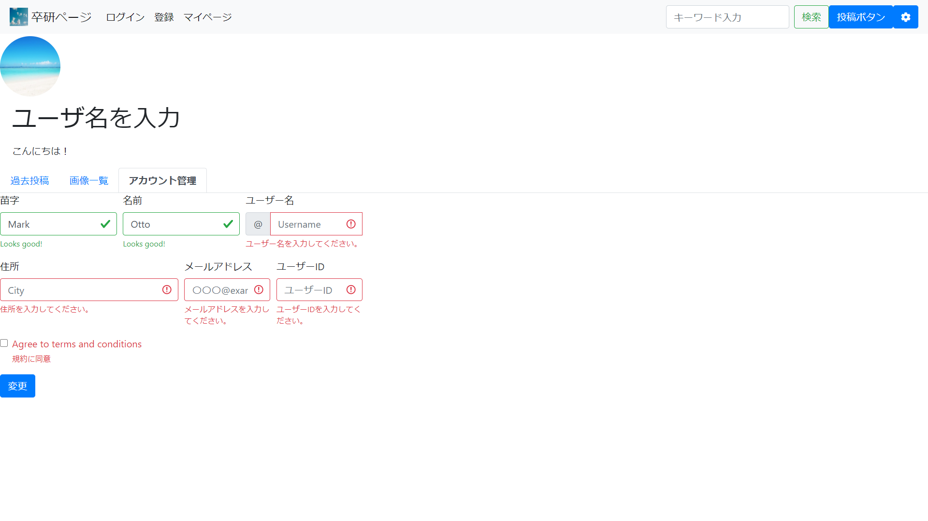

※ マイページ（アカウント登録）画面

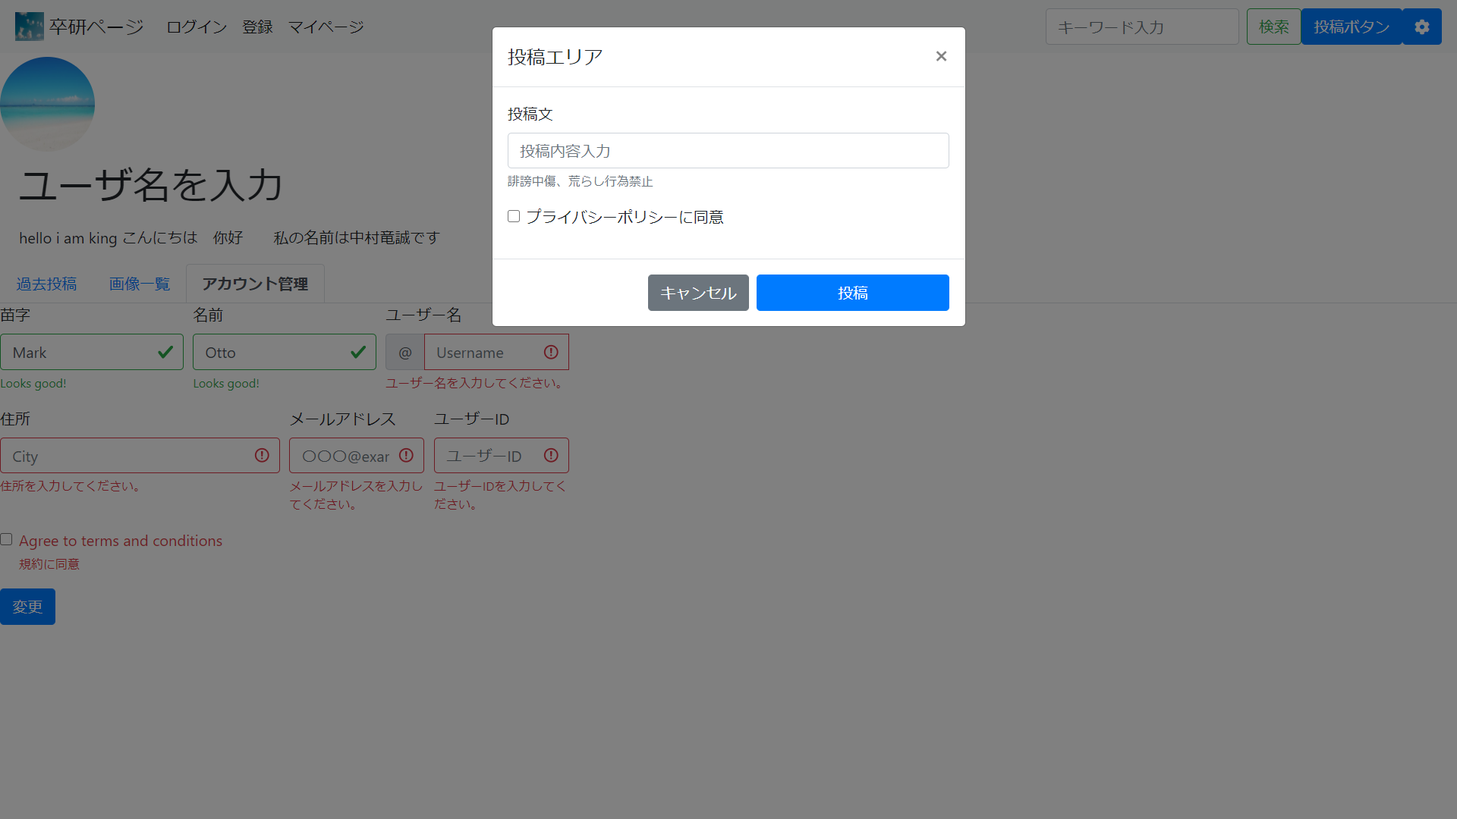

※ 投稿モーダル画面

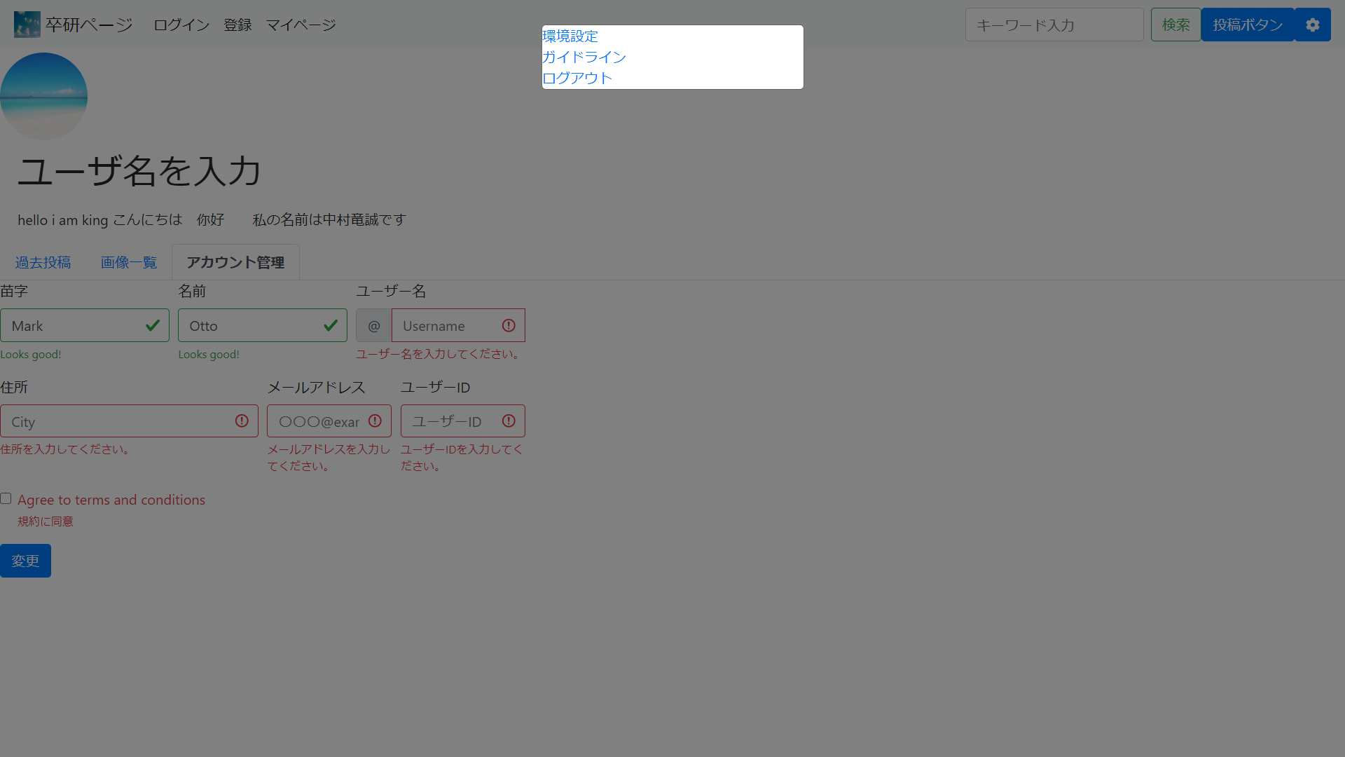

※ 設定モーダル画面

ER図
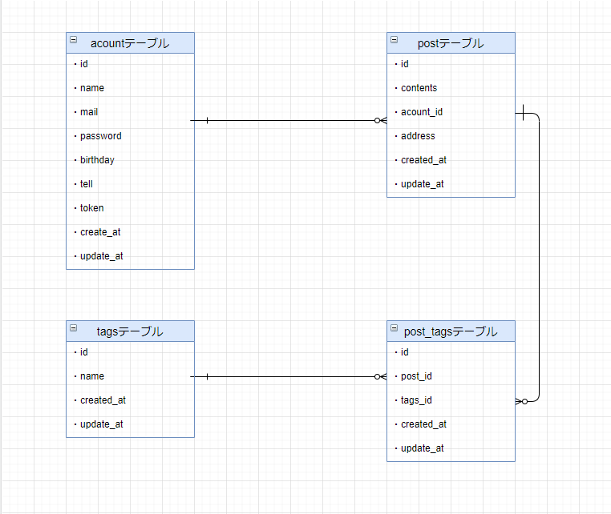
ER図

